3. Flow Chart
등록 (Open)
등록 : CS 또는 엔지니어가 기본 정보 입력 및 파일 업데이트

Check
재요청
검토 : 담당자 문제 여부 검토.( 누락 파일 등 문제 발견 -> 재요청 )

접수 (Process)
Admin이 신청내용에 문제가 없는 경우 접수 처리 (Process 상태)
예상 완료일 지정 .접수한 Admin이 저장됨

완료 (Close)
파일을 업로드 (30M 단위로 )

조회 (Close)
완료된 신청내용을 선택하면 해당 파일을 다운로드.

확인사항
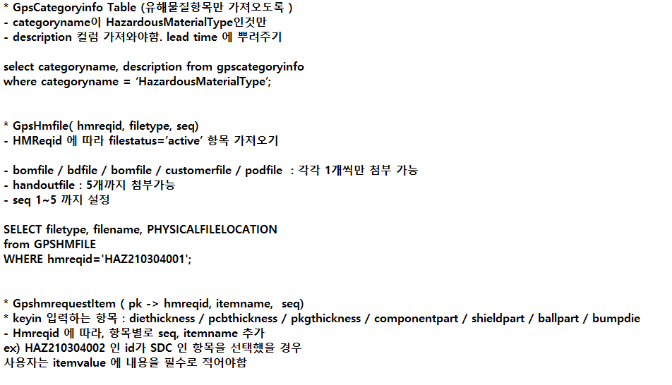
고객사 드롭다운리스트 띄울 시 처음엔 공백처리, 고객사는 필수값
고객사에 따른 Product 를 가져오기
CategoryInfo에서 유해물질 항목 필수 아닌것들은 화면에 안띄움 or 다 띄워주고 필수 or 선택값으로 설정

요청내용 문자 입력할 수 있는 길이 제한 설정
상태정보는 가져오는 것 x -> 하드코딩해야할듯 if(status == "OPEN")

HazardousMaterialReport.aspx -> Report 수정, 등록 화면에서 쓰임
HazardousMaterialReportList.aspx -> Report jqgrid로 띄워줄때 쓰임
HazardousMaterialReportDetail.aspx -> jqgrid 더블클릭 시 상세 보기 용 으로 쓰임

